Function
Test Case ID | Test Scenario | Test Case title | Pre-requisites | Test steps | Test Data | Expected Result | Actual Result | Priority | Result | Comments
TC001 | Login | Kiểm tra giao diện chung của form đăng nhập | Tài khoản đã tồn tại trong hệ thống |  |  | Đúng với thiết kế |  | High | PASS
TC002 | Login | Đăng nhập thành công | Tài khoản đã tồn tại trong hệ thống | 1, Nhập Username/Email valid(Username/Email đã đăng ký thành công vào hệ thống trước đó) 2. Nhập mật khẩu : (Đúng với mật khẩu tương ứng) 3,Click button submit |  | Đăng nhập thành công, redirect sang trang chủ |  | High | PASS
TC003 | Login | Đăng nhập không thành công | Tài khoản chưa tồn tại trong hệ thống | 1. Nhập Username/Email invalid(Username/Email chưa đăng ký trước đó) 2, Nhập mật khẩu 3. Click button submit | 1.kimoanh06082014@gmail.com 2. Test1234 | Thông báo 'Đăng nhập thất bại, kiểm tra email và password' |  | High | PASS |  | 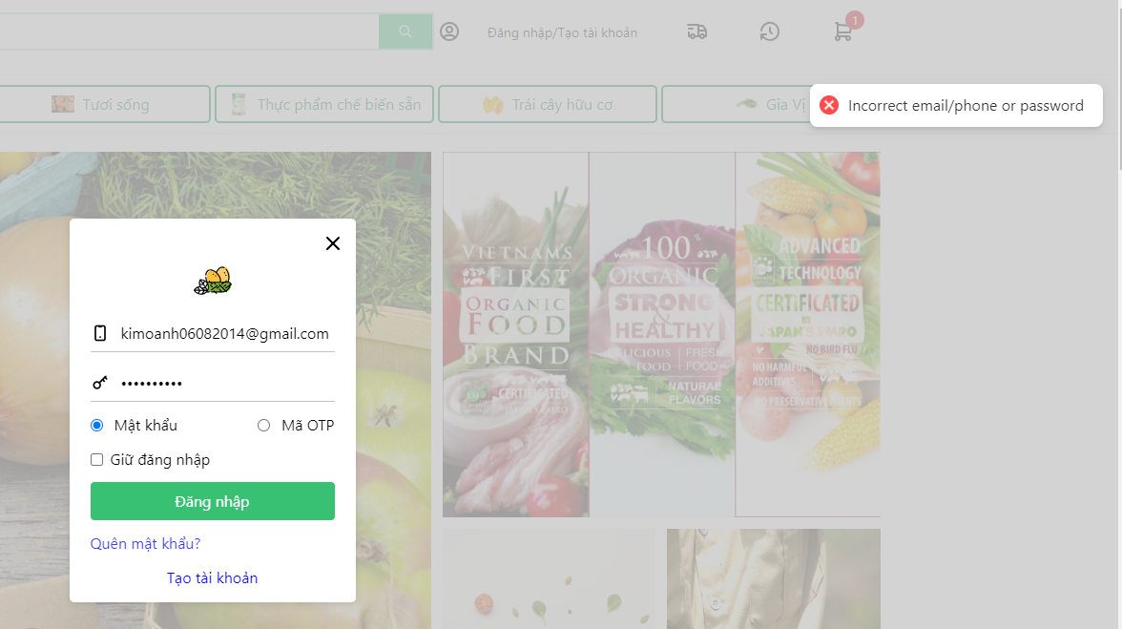
TC004 | Login | Đăng nhập không thành công | Tài khoản đã tồn tại trong hệ thống | 1. Nhập Username/Email valid(Username/Email đã đăng ký trước đó) 2, Nhập mật khẩu : (không đúng với tài khoản tương ứng) 3. Click button submit |  | Thông báo 'Đăng nhập thất bại, kiểm tra email và password' |  | High | PASS
TC006 | Login | Check validate |  | 1. Không nhập Username/Email 2. Không nhập mật khẩu 3. click button submit |  | Thông báo 'Vui lòng nhập số điện thoại/ email' + 'Vui lòng nhập mật khẩu' |  | Medium | PASS
TC007 | Login | Check validate |  | 1.Nhập Username/Email 2. Không nhập mật khẩu 3. click button submit |  | Thông báo 'Vui lòng nhập mật khẩu; |  | Medium | PASS
TC008 | Login | Check validate |  | 1.Không nhập Username/Email 2.Nhập mật khẩu 3. click button submit |  | Thông báo 'Vui lòng nhập Username' |  | Medium | PASS
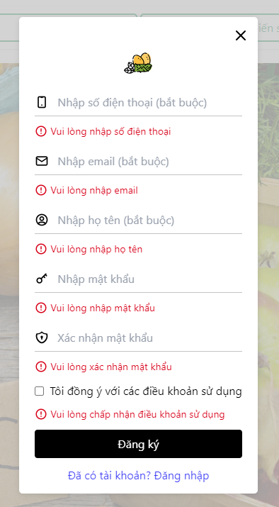
ĐĂNG KÝ
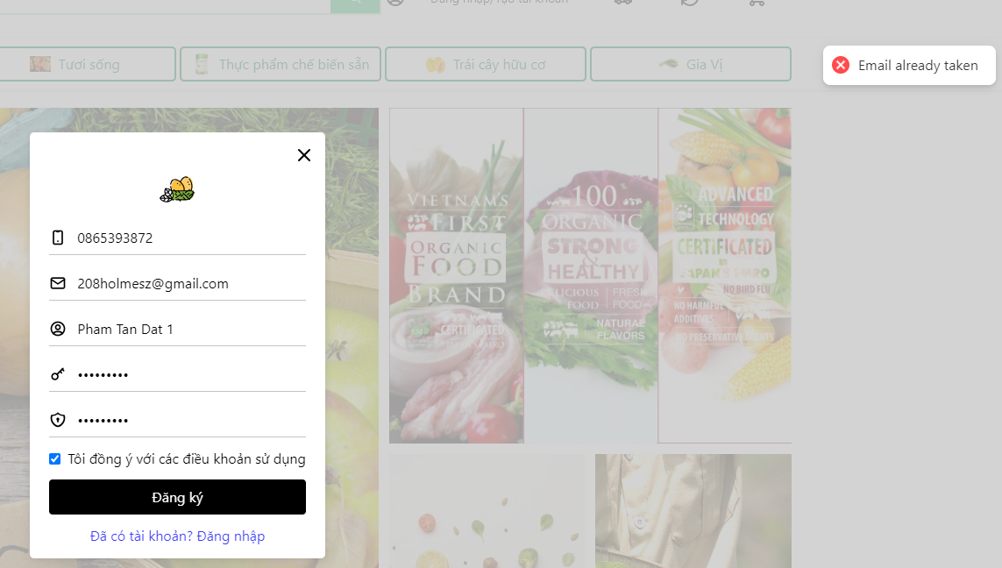
TC009 | Register | Kiểm tra giao diện chung của form đăng ký | form register được hiển thị | 1. Click vào text 'tạo tài khoản' trong form đăng nhập |  | Đúng với thiết kế |  | High | PASS
TC010 | Register | Đăng ký thành công | Tài khoản chưa tồn tại trong hệ thống | 1. form đăng ký được hiển thị 2, Nhập số điện thoại, email, họ tên, mật khẩu, xác nhận mật khẩu: valid 3. Click checkbox 'Tôi đồng ý với các điều khoản sử dụng' 4. Click button 'Đăng ký' |  |  |  | High | PASS
 |  |  |  |  |  |  |  |  | PASS
TC012 | Register | Check validate |  | 1. form đăng ký được hiển thị 2, Không nhập các trường bắt buộc hoặc nhập khoảng trắng 3. Không Click checkbox 'Tôi đồng ý với các điều khoản sử dụng' 4. Click submit |  | Hiển thị thông báo lỗi: - Dưới dạng mes label ngay trên form đăng ký thông báo vào các trường bị sai |  | High | PASS
TC018 | Register | Check username va password đã tồn tại trong DB | tài khoản đã tồn tại trong DB | 1. form đăng ký được hiển thị 2, First Name, Last Name, Email (đã tồn tài trong DB), Password(tương ứng với email), confirm Password 3. Click button continue |  |  |  | High | PASS

Pentest
 | Login | Password không được lưu trong browser cookies
 | Login | Password phải được phân biệt chữ hoa và thường
 | Login | Khi reset/refresh màn hình, password, username phải clear
Thêm sản phẩm vào giỏ hàng với tài khoản chưa đăng nhập
TC002 | Thêm sản phẩm vào giỏ hàng | Kiểm tra giao diện chung của chức năng thêm sản phẩm vào giỏ hàng | Tài khoản chưa đăng nhập |  |  | mỗi product card item được thiết kế theo bản thiết kế riêng đều có một nút "Thêm vào giỏ hàng" hoặc biểu tượng tương tự. Khi bạn thực hiện kiểm tra, bạn cần xác định cách truy cập nút này trên mỗi trang sản phẩm |  | High | PASS
TC009 | Thêm sản phẩm vào giỏ hàng | Thêm sản phẩm vào giỏ hàng thành công khi sản phẩm đã tồn tại trong giỏ hàng | Tài khoản đã đăng nhập | 1. Mở trình duyệt truy vập vào trang sản phẩm 2. Tại một sản phẩm đã tồn tại trong giỏ hàng 3. Click button 'Thêm vào giỏ hàng' 4. Kiểm tra xem sản phẩm đã được thêm vào giỏ hàng chưa |  | 1. Trang sản phẩm mở ra 2. Hiển thị lên các product cart item 3. Biểu tượng giỏ hàng thay đổi (+1) 4. Số lượng sản phẩm trong giỏ hàng đã được cập nhập chính xác |  | High | PASS
TC009 | Thêm sản phẩm vào giỏ hàng | Thêm sản phẩm vào giỏ hàng thành công khi sản phẩm đã tồn tại trong giỏ hàng | Tài khoản đã đăng nhập | 1. Mở trình duyệt truy vập vào trang sản phẩm 2. Tại một sản phẩm đã tồn tại trong giỏ hàng 3. Click button 'Thêm vào giỏ hàng' 4. Kiểm tra xem sản phẩm đã được thêm vào giỏ hàng chưa |  | 1. Trang sản phẩm mở ra 2. Hiển thị lên các product cart item 3. Biểu tượng giỏ hàng thay đổi (+1) 4. Số lượng sản phẩm trong giỏ hàng đã được cập nhập chính xác |  | High | PASS
Thêm sản phẩm vào giỏ hàng với tài khoản đã đăng nhập
TC004 | Thêm sản phẩm vào giỏ hàng | Kiểm tra giao diện chung của sản phẩm | Tài khoản đã đăng nhập | 1. Mở trình duyệt truy vập vào trang sản phẩm 2. Tại một sản phẩm bất kỳ 3. Click button 'Thêm vào giỏ hàng' 4. Kiểm tra xem sản phẩm đã được thêm vào giỏ hàng chưa |  | Các đối tượng form thống nhất về font chữ, căn trái phải hợp lý. Các textbox như tên đăng nhập, mật khẩu và button submit hiển thị đầy đủ theo thiết kế |  | High | PASS
TC006 | Thêm sản phẩm vào giỏ hàng | Thêm sản phẩm vào giỏ hàng thành công | Tài khoản đã đăng nhập, sản phẩm được thêm đang được bán | 1. Mở trình duyệt truy vập vào trang sản phẩm 2. Tại một sản phẩm bất kỳ 3. Click button 'Thêm vào giỏ hàng' 4. Kiểm tra xem sản phẩm đã được thêm vào giỏ hàng chưa |  | 1. Trang sản phẩm mở ra 2. Hiển thị lên các product cart item 3. Biểu tượng giỏ hàng thay đổi (+1) 4. Sản phẩm đã được thêm vào giỏ hàng |  | High | PASS
 |  |  |  |  |  |  |  |  | PASS
 |  |  |  |  |  |  |  |  | PASS
TC009 | Thêm sản phẩm vào giỏ hàng | Thêm sản phẩm vào giỏ hàng thành công khi sản phẩm đã tồn tại trong giỏ hàng | Tài khoản đã đăng nhập | 1. Mở trình duyệt truy vập vào trang sản phẩm 2. Tại một sản phẩm đã tồn tại trong giỏ hàng 3. Click button 'Thêm vào giỏ hàng' 4. Kiểm tra xem sản phẩm đã được thêm vào giỏ hàng chưa |  | 1. Trang sản phẩm mở ra 2. Hiển thị lên các product cart item 3. Biểu tượng giỏ hàng thay đổi (+1) 4. Số lượng sản phẩm trong giỏ hàng đã được cập nhập chính xác |  | High | PASS
TC010 | Thêm sản phẩm vào giỏ hàng | Thêm sản phẩm vào giỏ hàng thất bại khi chọn sản phẩm đã hết hàng | Tài khoản đã đăng nhập | 1. Mở trình duyệt truy vập vào trang sản phẩm 2. Tại một sản phẩm đã hết hàng |  | 1. Sản phẩm hiển thị 2. Nút thêm vào giỏ hàng bị ẩn hiện nút 'Sắp ra mắt' |  | High | PASS
TC011 | Thêm sản phẩm vào giỏ hàng |  | Tài khoản đã đăng nhập | 1. Mở trình duyệt truy vập vào trang sản phẩm 2. Tại một sản phẩm(đã tồn tại trong giỏ hàng) 3. Nhấn nút 'add item' 4. Kiểm tra số lượng sản phẩm trong giỏ hàng đã cập nhập đúng cách chưa |  |  |  | High | PASS
TÌM KIẾM SẢN PHẨM
 | Tìm kiếm sản phẩm | Kiểm tra giao diện của chức năng tìm kiếm |  | 1. Mở trình duyệt vào ô tìm kiếm 2. |  |  |  |  | PASS
 | Tìm kiếm sản phẩm | Kiểm tra giá trị tìm kiếm là rỗng |  | 1. Mở trình duyệt vào ô tìm kiếm 2. Không gõ nội dung 3. Nhấn icon tìm kiếm hoặc nhấn enter |  |  |  |  | PASS
 | Tìm kiếm sản phẩm | Kiểm tra giá trị tìm kiếm không tồn tại trong DB |  | 1. Mở trình duyệt vào ô tìm kiếm 2. Gõ tên sản phẩm invalid 3. Nhấn icon tìm kiếm hoặc nhấn enter
 | Tìm kiếm sản phẩm | Kiểm tra giá trị tìm kiếm tồn tại trong DB |  | 1. Mở trình duyệt vào ô tìm kiếm 2. Gõ tên sản phẩm valid 3. Nhấn icon tìm kiếm hoặc nhấn enter | 1. Ô tìm kiến valid 2. Gõ 'Thịt' 3. Nhấn enter |  |  |  | FAIL | Tự động xóa từ khóa muốn tìm kiếm, Kết quả trả về tất cả các sản phẩm của gian hàng

KHACHHANG
Test Case ID | Test Scenario | Test Case title | Pre-requisites | Test steps | Test Data | Expected Result | Actual Result | Priority | Result | Comments
HOMEPAGE
 | HOMEPAGE | Hiển thị đúng mặt hàng bán chạy | Đã đăng nhập/Chưa đăng nhập |  |  | Hiển thị 5 mặt hàng bán chạy |  |  | PASS
 | HOMEPAGE | Hiển thị đầy đủ danh mục sản phẩm | Đã đăng nhập/Chưa đăng nhập |  |  | Hiển thị 7 danh mục sản phẩm | 5 danh mục điểm lấy lên | Medium | FAIL | Check lại code chỗ này giúp t xem là mình chỉ lấy lên 5 danh mục đầu tiên hay lấy lên tất cả danh mục của gian hàng | Mày set lấy có 5 cái thôi má
 | HOMEPAGE | Hiển thị đúng từng danh mục sản phẩm | Đã đăng nhập/Chưa đăng nhập |  |  | Mỗi danh mục lấy lên 5 sản phẩm | Số sản phẩm theo danh mục lấy lên chưa đồng đều. | Medium | FAIL | Check lại code chỗ sản phẩm theo danh mục tại Admin và Homepage(Client)
 | HOMEPAGE | Giao diện | Đã đăng nhập/Chưa đăng nhập |  |  | Đúng với thiết kế | Đúng với thiết kế | Medium | PASS
 | HOMEPAGE | Trạng thái sản phẩm hiển thị rõ ràng | Đã đăng nhập/Chưa đăng nhập |  |  | Trạng thái hiển thị là 'Thêm vào giỏ hàng' hoặc ' Sắp ra mắt' | Hiển thị đầy đủ | Medium | PASS
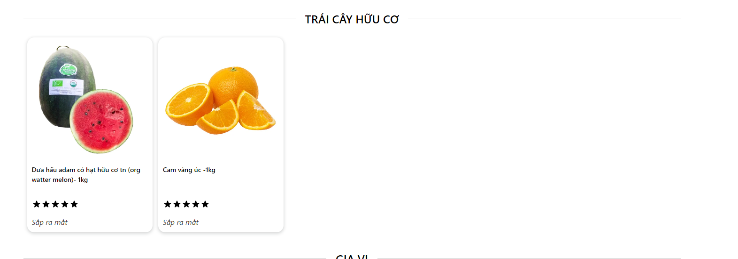

 | HOMEPAGE | Kiểm tra chức năng 'Thêm sản phẩm vào giỏ hàng' | Đã đăng nhập/Chưa đăng nhập
TRANG SẢN PHẨM THEO DANH MỤC
 | Trang Sản phẩm theo danh mục | Hiển thị tất cả sản phẩm của danh mục | Đã đăng nhập/Chưa đăng nhập |  |  | Mỗi danh mục hiển thị lên tất cả sản phẩm thuộc về danh mục đó | Danh mục chưa lấy lên tất cả sản phẩm ví dụ 'Tươi sống' hay 'Rau củ quả' | High | FAIL | Check lại chỗ này luôn nhá bị cả chỗ lọc sản phẩm theo danh mục ở bên Admin nữa kéo qua để xem minh họa
 | Trang Sản phẩm theo danh mục | Sản phẩm hiển thị với đầy đủ thông tin cần thiết | Đã đăng nhập/Chưa đăng nhập |  |  | Hiển thị đẩy đủ thông tin: + Hình ảnh sản phẩm + Tên sản phẩm + Giá cả + Trạng thái sản phẩm: 'Thêm vào giỏ hàng' hay 'Sắp ra mắt' |  | Medium | PASS
 | Trang Sản phẩm theo danh mục | Kiểm tra chức năng 'Thêm sản phẩm vào giỏ hàng' | Đã đăng nhập/Chưa đăng nhập |  |  |  |  | High | PASS
 | Trang Sản phẩm theo danh mục | Chức năng lọc sản phẩm theo giá cả hoạt động đúng | Đã đăng nhập/Chưa đăng nhập |  |  | Hiển thị sản phẩm theo bộ lọc; | Sản phẩm được hiển thị theo bộ lọc | Medium | PASS
 | Trang Sản phẩm theo danh mục | Chức năng sắp xếp giá từ thấp đến cao | Đã đăng nhập/Chưa đăng nhập |  |  | Hiển thị sản phẩm theo giá từ thấp đến cao | Sản phẩm chưa sắp xếp giá từ thấp tới cao | Medium | FAIL
 | Trang Sản phẩm theo danh mục | Chức năng sắp xếp giá từ cao đến thấp | Đã đăng nhập/Chưa đăng nhập |  |  | Hiển thị sản phẩm theo giá từ cao đến thấp | Sản phẩm chưa sắp xếp giá từ cao tới thấp | Medium | FAIL
TRANG CHI TIẾT SẢN PHẨM
 | Trang chi tiết sản phẩm | Thông tin chi tiết sản phẩm hiển thị rõ ràng | Đã đăng nhập/Chưa đăng nhập |  |  | Hiển thị đầy đủ thông tin: + Giá sản phẩm + Số lượng tồn + Hình ảnh sản phẩm + Trạng thái sản phẩm: 'Mua ngay' 'Thêm vào giỏ hàng' 'Sản phẩm sắp ra mắt' + Tổng tạm tính + Nhà cung cấp |  | Medium | PASS
 | Trang chi tiết sản phẩm | Chức năng thêm sản phẩm vào giỏ hàng chọn số lượng ít hơn số lượng tồn | Đã đăng nhập/Chưa đăng nhập |  |  |  |  | High | PASS
 | Trang chi tiết sản phẩm | Chức năng thêm sản phẩm vào giỏ hàng chọn số lượng lớn hơn số lượng tồn | Đã đăng nhập/Chưa đăng nhập |  |  |  |  | High | PASS
 | Trang chi tiết sản phẩm | Chọn số lượng = 0 kiểm tra cách xử lý đúng | Đã đăng nhập/Chưa đăng nhập | 1. Chọn sản phẩm 2. Sửa số lượng mặc định thành 0 3. Nhấn mua ngay | 1. Dưa lưới 2. Số lượng mua = 0 3. Nhấn mua ngay | Redirect sang trang giỏ hàng và Sản phẩm được thêm vào giỏ hàng tương ứng với số lượng mặc định là 1 | - Redirect sang trang giỏ hàng - Sản phẩm được thêm vào giỏ hàng thành công với số lượng mặc định là 0 | High | PASS
 | Trang chi tiết sản phẩm | Kiểm tra chức năng mua ngay | Đã đăng nhập/Chưa đăng nhập |  |  |  | - Redirect sang trang giỏ hàng - Sản phẩm được thêm vào giỏ hàng thành công với số lượng mặc định là 1 | High | PASS
 | Trang chi tiết sản phẩm | "Mua ngay' sản phẩm chưa tồn tại trong giỏ hàng với số lượng <= số lượng tồn | Đã đăng nhập/Chưa đăng nhập |  |  | Redirect sang trang giỏ hàng và Sản phẩm được thêm vào giỏ hàng tương ứng với số lượng bạn đã chọn | - Redirect sang trang giỏ hàng - Sản phẩm được thêm vào giỏ hàng thành công với số lượng tương ứng | High | PASS
 | Trang chi tiết sản phẩm | Mua ngay' sản phẩm chưa tồn tại giỏ hàng với số lượng > số lượng tồn | Đã đăng nhập/Chưa đăng nhập |  |  | Redirect sang trang giỏ hàng được thêm vào giỏ hàng với số lượng bằng số lượng tồn | - Redirect sang trang giỏ hàng - Sản phẩm được thêm vào giỏ hàng thành công với số lượng tương ứng | High | PASS
 |  | Mua ngay' sản phẩm đã tồn tại trong giỏ hàng | Đã đăng nhập/Chưa đăng nhập |  |  | Redirect sang trang giỏ hàng với số lượng bằng tổng số lượng đã thêm trước đó cộng với số lượng mới được thêm | - Redirect sang trang giỏ hàng - Sản phẩm được thêm vào giỏ hàng thành công với số lượng tương ứng | High | PASS
 | Trang chi tiết sản phẩm | Sản phẩm 'Có thể bạn sẽ thích' |  |  |  | Hiển thị 5 mặt hàng bán chạy nhất | - Không biết hướng xử lý | Medium | FAIL | Coi code giúp t xem đoạn này đang xử lý như thế nào | lấy trong account.bill đơn hàng đã mua
 |  | Giao diện | Đã đăng nhập/Chưa đăng nhập |  |  | Đúng với thiết kế | Đúng với thiết kế | Medium | PASS

TRANG GIỎ HÀNG
 | Trang giỏ hàng | Thông tin về sản phẩm trong giỏ hàng được hiển thị rõ ràng | Đã đăng nhập/Chưa đăng nhập |  |  | Hiển thị đầy đủ thông tin như: - Các sản phẩm đã được thêm vào giỏ hàng - Số lượng của từng sản phẩm đã được thêm - Tạm tính giá cho từng sản phẩm - nút tăng giảm số lượng và bỏ chọn sản phẩm được hiển thị - Thống kê tạm tính - Nút 'Thanh toán' và 'Tiếp tục mua hàng' hoạt động |  | Medium | PASS
 | Trang giỏ hàng | Tăng số lượng sản phẩm muốn mua | Đã đăng nhập/Chưa đăng nhập |  |  | - số lượng của Sản phẩm tăng tương ứng |  | Medium | PASS
 | Trang giỏ hàng | Giảm số lượng sản phẩm >=2 | Đã đăng nhập/Chưa đăng nhập |  |  | - Số lượng của sản phẩm giảm tương ứng |  | Medium | PASS
 | Trang giỏ hàng | Giảm số lượng sản phẩm = 0 | Đã đăng nhập/Chưa đăng nhập |  |  | - Sản phẩm được xóa khỏi giỏ hàng |  | Medium | PASS
 | Trang giỏ hàng | Tăng số lượng sản phẩm vượt quá số lượng tồn | Đã đăng nhập/Chưa đăng nhập |  |  | - Cho phép sản phẩm được tăng bằng số lượng tồn |  | Medium | PASS
 | Trang giỏ hàng | Khách hàng có thể tiếp tục mua sắp | Đã đăng nhập/Chưa đăng nhập |  |  | - Redirect về trang chủ |  | Medium | PASS
 | Trang giỏ hàng | Chọn nút 'X' để xóa sản phẩm tại giỏ hàng | Đã đăng nhập/Chưa đăng nhập |  |  | - Xóa sản phẩm trong giỏ hàng thành công |  | Medium | PASS
 | Trang giỏ hàng | Xác thực tạm tính của giỏ hàng | Đã đăng nhập/Chưa đăng nhập |  |  | - Thống kê mặt hàng bằng số lượng mặt hàng có trong giỏ hàng '- Tổng số lượng bằng tổng số lượng của từng sản phẩm trong giỏ hàng '- Tạm tính bằng tổng tạm tính của từng mặt hàng |  | Medium | PASS
 | Trang giỏ hàng | Khách hàng có thể tiến hành 'Thanh toán' | Đã đăng nhập/Chưa đăng nhập |  |  | - Redirect về trang thanh toán |  | Medium | PASS

TRANG THANH TOÁN
 | Trang thanh toán | Xác thực thông tin chi tiết đơn hàng | Đã đăng nhập |  |  | Hiển thị đúng các thông tin: - Thông tin khách hàng: - Thông tin phần 'Đơn của bạn': -Chi phí vận chuyển khi nhập địa chỉ giao hàng - Giá trị theo sản phẩm - Tổng tạm tính |  | Medium | PASS
 | Trang thanh toán | Áp dụng mã khuyến mãi không tồn tại |  |  |  | - Thông tin Đơn hàng hợp lệ - Thông báo mã khuyến mãi không tồn tại |  |  | PASS
 | Trang thanh toán | Thanh toán đơn hàng thành công với phương thức COD | Đã đăng nhập |  |  | - Thông tin Đơn hàng hợp lệ - Redirect sang trang thành công - Gửi thông báo tới tài khoản khách hàng |  | Medium | PASS
 | Trang thanh toán | Thanh toán đơn hàng thành công với phương thức VNPAY | Đã đăng nhập |  |  | - Đơn hàng hợp lệ - Redirect sang trang thanh toán của VNPAY - Trả về màn hình thanh toán thành công - Gửi thông báo về tài khoản khách hàng |  | Medium | PASS
 | Trang thanh toán | Áp dụng mã khuyến mãi thành công | Đã đăng nhập |  |  | - Mã khuyến mãi hợp lệ - Giá giảm được hiển thị |  | Medium | PASS
 |  |  |  |  |  |  |  |  | PASS
 | Trang thanh toán | Thanh toán đơn hàng với thông tin khách hàng đã tồn tại trong DB | Chưa đăng nhập |  |  | - Đơn hàng hợp lệ - Redirect sang trang thanh toán thành công - Gửi thông báo tới tài khoản |  | Medium | PASS
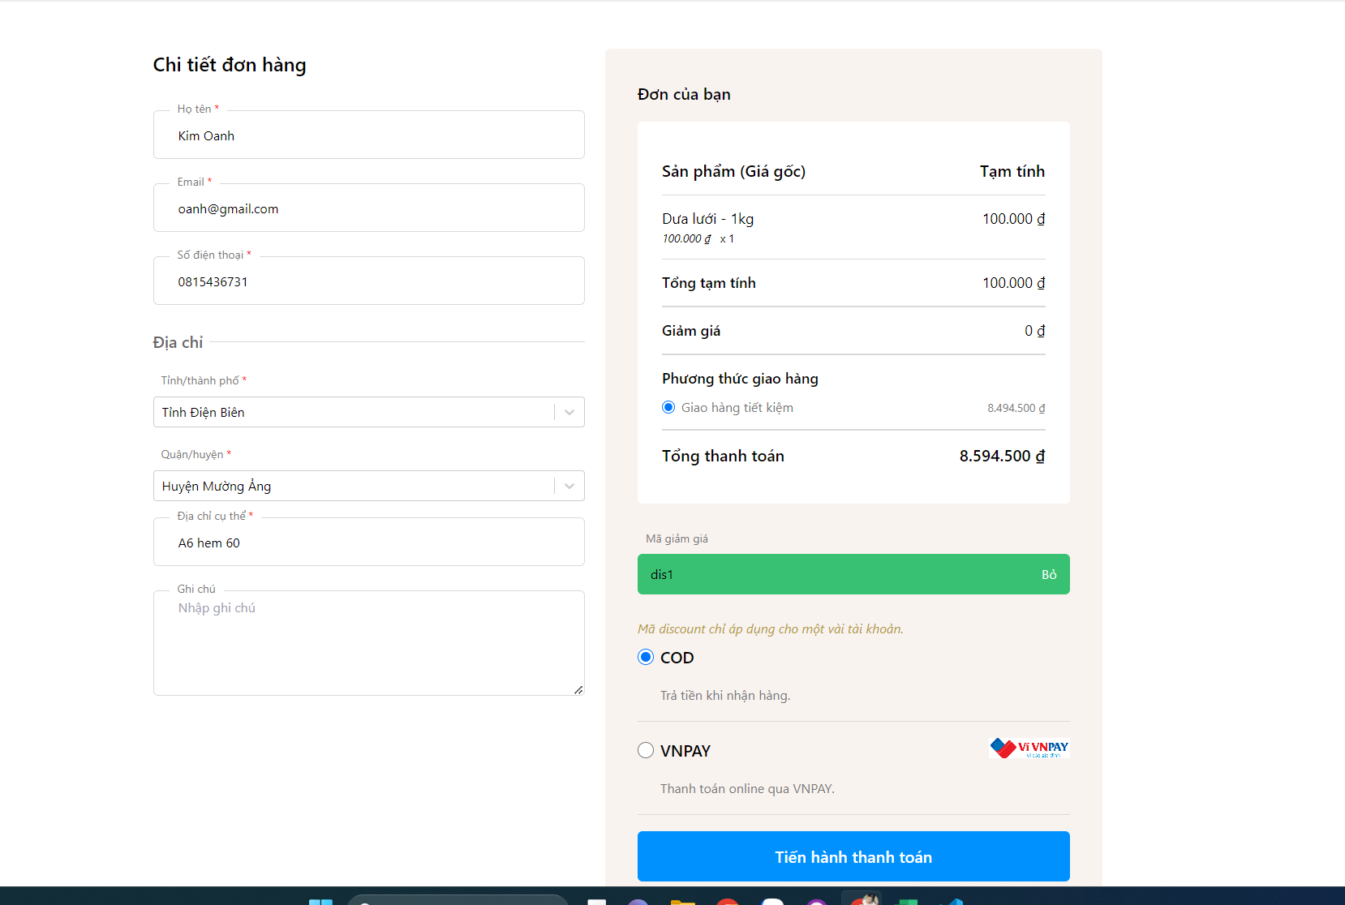
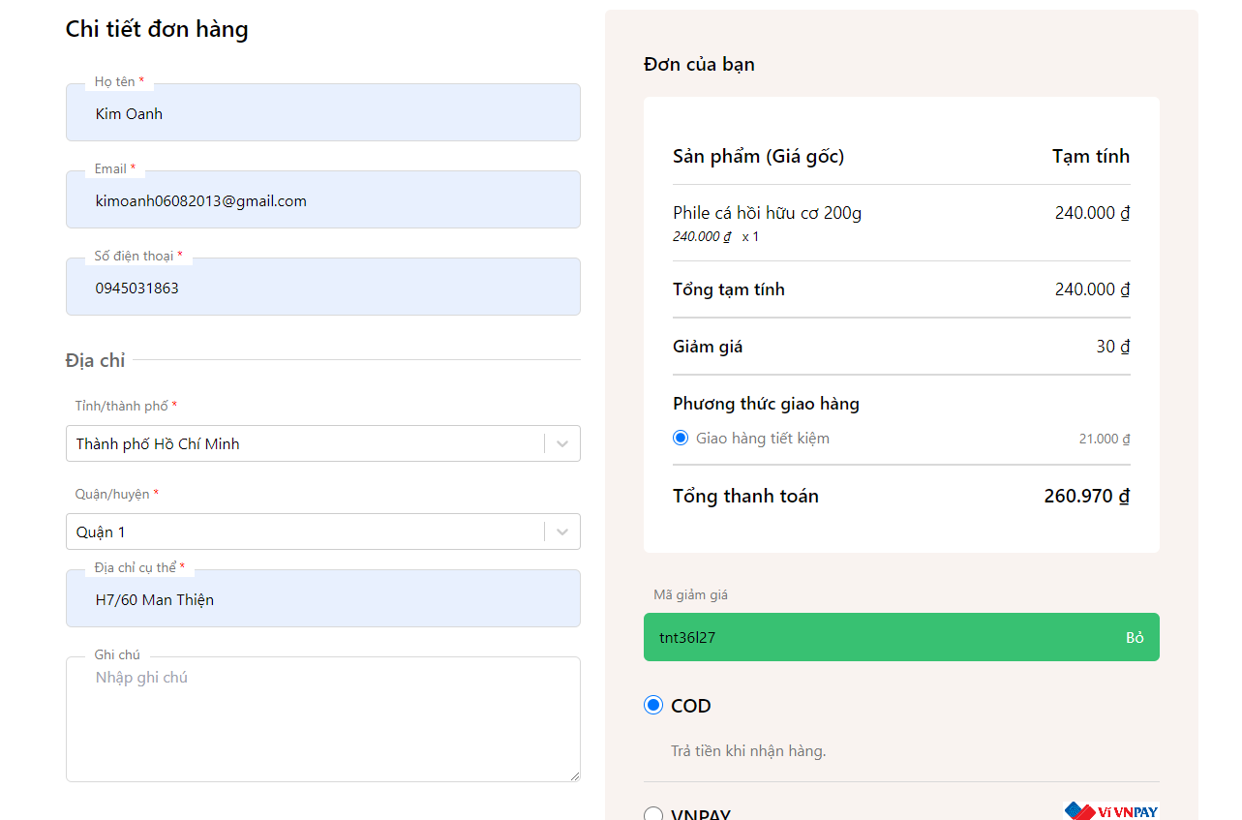
 | Trang thanh toán | Thanh toán đơn hàng với thông tin khách hàng chưa tồn tại trong DB | Chưa đăng nhập |  |  | - Đơn hàng hợp lệ - Redirect sang trang thanh toán thành công - Gửi thông báo tới tài khoản - Hệ thống tạo một tài khoản tạm cho khách hàng |  | Medium | PASS
 | Trang thanh toán | Thanh toán đơn hàng với mã khuyến mãi | Chưa đăng nhập |  |  | - Thông báo mã khuyến mãi không hợp lệ |  | Medium | FAIL | Kiểm tra đoạn code add mã khuyến mãi cho đơn hàng khi chưa đăng nhập, nếu nhập thông tin khách hàng đã tồn tại trong hệ thống và đã được add mã khuyến mãi nhưng mã kiểm tra không tồn tại (Có hình minh họa bên cạnh) | Vẫn được nha => Kéo qua hình kế bên
 |  |  |  |  |  |  |  | Medium
 |  |  |  |  |  |  |  | Medium
 |  |  |  |  |  |  |  | Medium
TRANG MENU CÁ NHÂN
 | Trang chủ cá nhân | Xác thực các thông tin trên trang chủ cá nhân |  |  |  | Hiển thị đầy đủ các thông tin - Khách hàng: Kim Oanh - Ngày tham gia: 16/07/2023 - Đơn đã mua: 5 - Tổng chi tiêu |  | Medium | PASS
 | Lịch sử mua hàng | Hiển thị danh sách lịch sử đặt hàng |  |  |  | - Hiển thị đầy đủ danh sách đơn hàng |  | Medium | PASS
 | Lịch sử mua hàng | Xác thực thống kê đơn hàng |  |  |  | - Thống kê số lượng đơn đặt và tổng giá trị đã mua |  | Medium | PASS
 | Lịch sử mua hàng | Xác thực tình trạng của các đơn hàng |  |  |  | - Kiểm tra tình trạng đơn hàng |  | Medium | PASS
 | Lịch sử mua hàng | Xem chi tiết đơn hàng |  |  |  | - Redirect sang trang kiểm tra đơn hàng đã chọn |  | Medium | PASS
 | Tài khoản của bạn | Xác thực thông tin tài khoản |  |  |  | Hiển thị đúng các thông tin: - Họ tên: Kim Oanh - Số điện thoại: 0815436736 - Email: kimoanh06082013@gmail.com - Giới tính: Nữ - Ngày sinh: 16/07/2001 |  | Medium | PASS
 | Tài khoản của bạn | Thay đổi các thông tin bằng dữ liệu hợp lệ |  |  |  | - Thông báo cập nhập dữ liệu thành công |  | Medium | PASS
 | Tài khoản của bạn | Thay đổi các thông tin bằng dữ liệu đã tồn tại trong DB |  |  |  | - Thông báo cập nhập dữ liệu thành công |  | Medium | PASS
 | Đổi mật khẩu | Nhập thông tin hợp lệ |  |  |  | - Thông báo cập nhập mật khẩu thành công |  | Medium
 | Đổi mật khẩu | Nhập sai mật khẩu cũ |  |  |  |  |  | Medium
 | Đổi mật khẩu | Mật khẩu mới trùng mật khẩu cũ |  |  |  |  |  | Medium
 | Đổi mật khẩu | Xác nhận mật khẩu không trung với mật khẩu cũ |  |  |  |  |  | Medium
 | Thông báo của tôi | Hiển thị dầy đủ các thông báo của khách hàng |  |  |  |  |  | Medium
 |  |  |  |  |  |  |  | Medium
TRANG TRA CỨU ĐƠN HÀNG
 | Tra cứu đơn hàng | giao diện tra cứu đơn hàng hiển thị |  |  |  | Trang tra cứu đơn hàng hiển thị |  | Medium | PASS
 | Tra cứu đơn hàng | Tra cứu đơn hàng với mã đơn hàng hợp lệ |  |  |  | Trang chi tiết đơn hàng hiển thị Kiểm tra thông tin chi tiết đơn hàng |  | Medium | PASS
 | Tra cứu đơn hàng | Tra cứu đơn hàng với mã đơn hàng không hợp lệ |  |  |  | Thông báo đơn hàng không tồn tại |  | Medium | PASS
 | Tra cứu đơn hàng |  |  |  |  |  |  | Medium | PASS
 | Tra cứu đơn hàng | Hủy đơn hàng |  |  |  | Cập nhập trạng thái đơn hàng 'Đã hủy' Gửi thông báo về cho tài khoản |  | Medium | PASS
 |  |  |  |  |  |  |  | Medium
 |  |  |  |  |  |  |  | Medium
 |  |  |  |  |  |  |  | Medium
 |  |  |  |  |  |  |  | Medium
 |  |  |  |  |  |  |  | Medium
 |  |  |  |  |  |  |  | Medium
 |  |  |  |  |  |  |  | Medium
 |  |  |  |  |  |  |  | Medium
 |  |  |  |  |  |  |  | Medium

